Sheet1
美术资源应用位置 | 需求资源 | 资源详细说明 | 参考图

一、游戏主界面 | 1.主界面背景图 | 游戏主界面的大背景，整体成绿色，草原状。 | 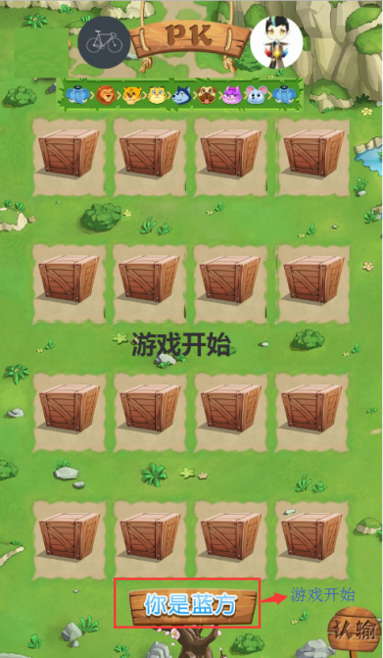 | 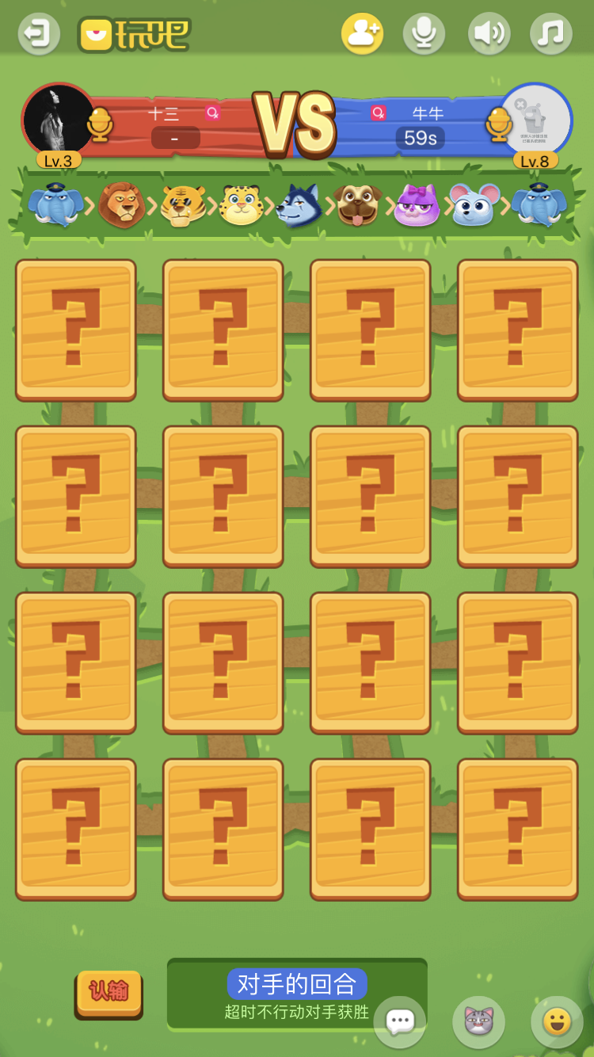

 | 2.主界面信息键 | a.退出键：点击即退出游戏房间。按键位于游戏主界面的左上方。

 |  | b.音效键：开启时，音效键为原键，关闭时音效键以红叉覆盖在音效键上。按键位于游戏界面的左上方

 |  | c.背景音键：游戏背景音键，此键同音效键，也有两种形态，对应开关状态。按键位置与音效键为同一水平线

 |  | d.帮助键：视策划情况决定是否需要，若需要，还需出点开帮助键时弹出的本游戏帮助说明弹窗。可与音效键位于同一水平线。

 |  | e.认输。玩家点击即视为玩家本局结束且输。此按键放置在游戏界面的左或右下方。

 | 3.玩家信息 | 对战双方pk信息，包括两方的头像、等级、红蓝方说明，操作倒计时（下面详解）等信息。

 | 4.动物等级信息 | 动物等级提示长图，将各动物的动画像按等级大小展示出。等级从大象开始，也从大象结束。

 | 5.游戏操作界面 | 规格：4*4的操作位，各操作位都具有两种状态：未翻开，和翻开后的动物图案。所有未翻开的图案都是统一的，所有翻开的图案，都有大象、狮子、老虎、豹子、狼、狗、猫、鼠，这8种图案，且每种图案有红蓝两种背景打底。即16个操作位，实际也对应8种不同动物和2种不同红蓝方背景。 |  | 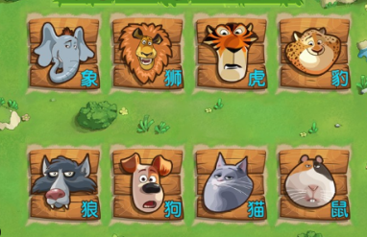

 |  |  |  | 上图各动物的木质背景，分红、蓝，两种颜色，即总共出16张不同的动物图案

二、进入游戏 | 1.斗兽棋游戏入口图标 | 入口图片的游戏名称位置可视情况放置在图标中，或图标下方，也可不要名称。 | 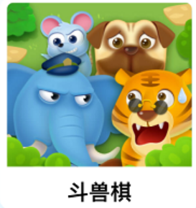

 | 2.进入游戏房间界面 | A、点击了斗兽棋游戏入口图标后，即进入此界面，此界面主要是玩家的对手匹配和开启游戏房间。 a、展示玩家自身信息，包括头像、名称、等级等信息。 b、玩家开始游戏的按键选择，包括“快速开始”按键，“匹配开始”按键（此键根据策划需求决定是否需要）。 c、“退出”键，退出此界面，返回上级界面。 d、此界面也可添加一个“帮助”键 | 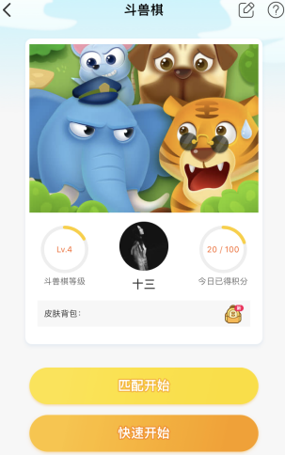

 |  | B、点击开始后的，游戏进入匹配对手界面。 按顺序，逐一展示3个界面，即：a、寻找配对对手界面、b、成功匹配对手界面、c、游戏加载界面。 | 

三、游戏开始 | 1.游戏开始消息泡泡 | “游戏开始”的消息泡泡展示在游戏游戏主界面的中央。 | 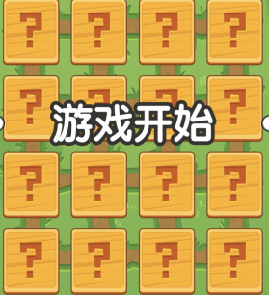

 | 2.加载界面（小贴士）（此部分可根据策划决定是否需要） | 刚进入游戏房间，在“游戏开始”未显示，即游戏还在加载中时，可用小贴士的界面方式加载游戏。小贴士可多出几个不同文字的，随机展示。

 | 3.回合展示 | 在游戏操作界面的正下方，始终显示此信息，信息只有两种状态，即“你的回合”和“对方的回合”这两种。 回合展示下方显示信息“超时不行动对手获胜”。

四、游戏操作中 | 1.玩家操作倒计时 | 倒计时每回合30s。倒计时信息显示的位置，在轮到本回合操作的玩家的头像就近地方。 双方都能看到彼此的倒计时。

 | 2.翻牌提示 | 若上一轮中被翻开的动物，在本轮会在此动物的右上方有一个“上一手”的小提示，这个小提示会在本轮的玩家有操作后（翻牌或吃牌或认输等任一操作）自动消失。 | 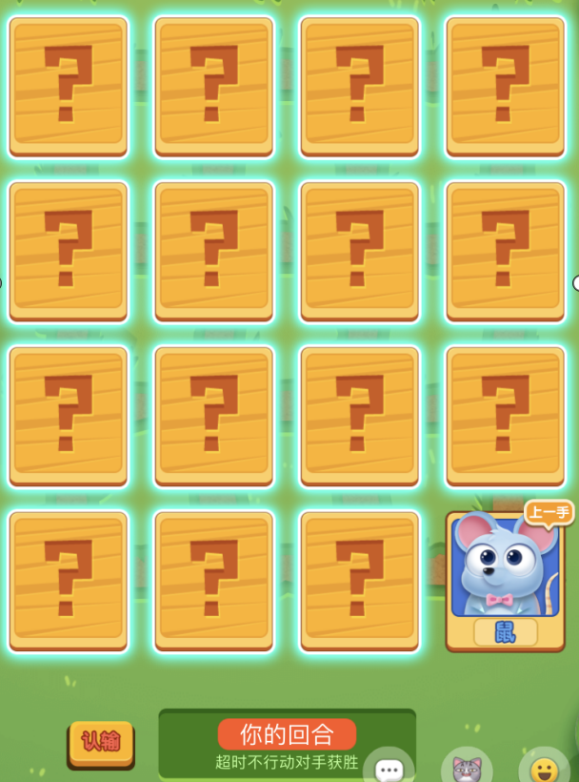

 | 3.动物移动箭头提示 | 当玩家点击已翻开的动物是时，若动物周围可以移动过去，则显示此被选中的动物的移动轨迹，即箭头。箭头的颜色有红、蓝两种颜色。 蓝色箭头：表示玩家可以移动过去不会被高等级动物吃掉。 红色箭头，表示玩家移动过去会被高等级动物吃掉。 | 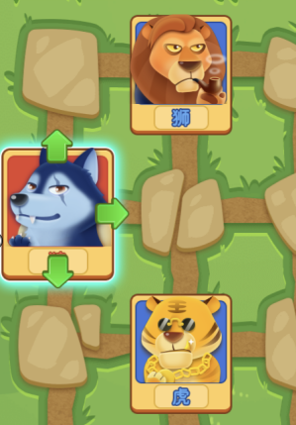

五、游戏结束 | 1.认输结束 | a.玩家自己点击“认输”，弹出认输弹窗。如右图，若玩家“取消”弹窗消息，游戏继续；若玩家“确认”则游戏结束，弹窗同样消失，且出现消息泡泡“你认输了”，泡泡消失后，进入游戏结算界面。 | 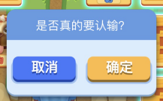 

 |  | b.对方认输，弹出消息泡泡“对方认输了”，泡泡消失，进入结算界面。
 |  |  | “对方认输了”的消息泡泡背景与“你认输了”一样，只是文字不同

 | 2.游戏超时 | a.若玩家超时，则出现“游戏超时，你输了”消息泡泡，泡泡消失，游戏进入结算界面。 | 这两种消息泡泡的背景与上方”你认输了“一样，只是文字不同。

 |  | a.若对方超时，则出现“游戏超时，你赢了”消息泡泡，泡泡消失，游戏进入结算界面。

 | 3.游戏结算 | a、玩家赢时结算窗口 b、玩家输时结算窗口 输赢时的结算窗口，都会显示玩家获胜/失败的信息，本局获得的等级经验加成（分数），以及添加本次对手为好友按键，”继续约战“按键，和“返回”按键。 | 